sud-journal
 |  |  |  |  |  | Sud-Journal |  |  |  |  |  |  |  |  |  |  |  |  |  |  |  |  |  |  |  |  |  | Seite 1 von 1
 |  |  |  |  |  |  |  |  |  |  |  |  |  |  |  |  |  |  |  |  |  |  |  | gültig ab: | 2018-09-26
 |  |  |  |  |  |  |  |  |  |  |  |  |  |  |  |  |  |  |  |  |  |  |  | ersetzt: | 2018-08-08

 |  |  |  |  |  |  |  |  |  | Brautag |  |  |  |  |  |  | Sud-Nr. |  |  |  |  | Stil | Bitte wählen!
Gewünschte Biermenge
als Ausgangsgröße für
die Schüttung

 | Malzschüttung |  |  |  | 0,0 kg |  |  |  |  |  |  |  |  | Anmerkungen:

Info | Malzkonditionierung |  |  |  |  | 0.0% |  | ð

Info | Hauptgussberechnung

 |  |  |  |  | Vorderwürzekonzentration

 |  |  |  |  |  |  | Hauptguss | ð

Info | Gesamtmaischeberechnung |  |  |  |  |  |  | ð

I. Schroten |  |  |  |  |  | <Malzsorte wählen> |  |  |  |  |  |  |  |  |  |  |  |  | <Malzsorte wählen>

 |  |  |  |  |  | <Malzsorte wählen> |  |  |  |  |  |  |  |  |  |  |  |  | <Malzsorte wählen>

 |  |  |  |  |  | <Malzsorte wählen> |  |  |  |  |  |  |  |  |  |  |  |  | <Malzsorte wählen>

II. Maischen
Kochmaische |  |  |  |  |  |  |  | in der Pfanne um |  |  | Uhr |  |  |  |  | Liter |  | mit |  |  | °C

Rast eingeben! |  |  |  |  |  |  |  | Rast von |  |  | Uhr |  | bis | 0:00:00 |  | Uhr |  | bei | - |  | °C |  | Rast | 0 |  | min

Rast eingeben! |  |  |  |  |  |  |  | Rast von |  |  | Uhr |  | bis | 0:00:00 |  | Uhr |  | bei | - |  | °C |  | Rast | 0 |  | min

Rast eingeben! |  |  |  |  |  |  |  | Rast von |  |  | Uhr |  | bis | 0:00:00 |  | Uhr |  | bei | - |  | °C |  | Rast | 0 |  | min

Gesamtmaische |  |  |  |  |  |  |  | in der Pfanne um |  |  | Uhr |  |  |  |  | Liter |  | mit |  |  | °C |  | pH

Rast eingeben! |  |  |  |  |  |  |  | Rast von |  |  | Uhr |  | bis | 0:00:00 |  | Uhr |  | bei | - |  | °C |  | Rast | 0 |  | min

Rast eingeben! |  |  |  |  |  |  |  | Rast von |  |  | Uhr |  | bis | 0:00:00 |  | Uhr |  | bei | - |  | °C |  | Rast | 0 |  | min

Rast eingeben! |  |  |  |  |  |  |  | Rast von |  |  | Uhr |  | bis | 0:00:00 |  | Uhr |  | bei | - |  | °C |  | Rast | 0 |  | min

Rast eingeben! |  |  |  |  |  |  |  | Rast von |  |  | Uhr |  | bis | 0:00:00 |  | Uhr |  | bei | - |  | °C |  | Rast | 0 |  | min

III. Abmaischen |  |  |  |  |  |  |  |  |  |  |  |  |  | IV. Läuterruhe
Um |  | Uhr |  |  |  | Liter |  |  |  |  |  |  |  |  | Von |  |  | Uhr - |  | 0:00:00 |  | Uhr |  | Rast: |  |  | min

V. Läutern
 |  |  |  |  |  |  |  |  |  |  |  |  |  | Info |  |  |  |  |  |  |  |  | Empfehlung Nachgüsse Ges. | 0.0 Liter

 |  |  | Vorderwürze von |  |  | Uhr |  | bis |  |  | Uhr |  |  |  |  | °Brix |  | ð | 0.0 |  | °P |  | Ges. |  |  | Liter

 |  |  | Nachgüsse von |  |  | Uhr |  | bis |  |  | Uhr |  |  |  |  |  |  |  |  |  |  |  | Ges. |  |  | Liter

 |  |  |  |  |  |  |  |  |  |  |  |  | Glattwasser |  |  | °Brix |  | ð | 0.0 |  | °P |  | Ges. | 0.0 |  | Liter

VI. Biersieden
 |  |  | Aufheizen von |  |  | Uhr |  | bis |  |  | Uhr |  | von |  |  | °C |  | auf | 100.0 |  | °C

 |  |  |  |  |  |  |  | Vorderwürzehopfung 1. Gabe? | Nein |  |  |  | 2. Gabe? | Nein |  |  |  | 3. Gabe? | Nein

 |  | Würzekochen |  |  | Uhr |  | bis | 0:00:00 |  | Uhr |  | 0 |  | min |  |  |  | Liter |  |  |  | °Brix |  | ð | 0.0 |  | °P

1. Hopfengabe |  |  |  | 0:00:00 |  | Uhr |  | bei |  |  | Liter |  | 0.0 |  | g |  | FALSE |  |  |  | <Hopfensorte wählen>

2. Hopfengabe |  |  |  | 0:00:00 |  | Uhr |  | bei |  |  | Liter |  | 0.0 |  | g |  | FALSE |  |  |  | <Hopfensorte wählen>

3. Hopfengabe |  |  |  | 0:00:00 |  | Uhr |  | bei |  |  | Liter |  | 0.0 |  | g |  | FALSE |  |  |  | <Hopfensorte wählen>

 |  | Whirlpool |  |  | Uhr |  | bis | 0:00:00 |  | Uhr |  | 0 |  | min |  |  |  | Liter |  |  |  | °Brix |  | ð | 0.0 |  | °P

4. Hopfengabe |  |  |  |  |  | Uhr |  | bei |  |  | Liter |  | 0.0 |  | g |  | FALSE |  |  |  | <Hopfensorte wählen>

VII. Speiseentnahme |  |  |  |  |  |  |  |  |  |  |  |  |  |  |  |  |  |  |  |  |  |  |  | pH
 |  |  | Entnahme um |  |  | Uhr |  |  |  |  | Liter |  | ï | 0.0 |  | Liter

VIII. Ausschlagen
 |  |  |  |  |  | Ausschlagen und Anstellen am |  |  |  |  | um |  |  | Uhr |  |  |  | Liter |  |  |  | °Brix |  | ð |  |  | °P

 |  |  |  | ð |  |  | Ausbeutefaktor |  |  |  |  | ð |  |  |  |  |  | Sudhausausbeute |  |  | % |  |  | bei pH

sud-journal (handout)
 |  |  |  |  |  | Sud-Journal |  |  |  |  |  |  |  |  |  |  |  |  |  |  |  |  |  |  |  |  | Seite 1 von 1
 |  |  |  |  |  |  |  |  |  |  |  |  |  |  |  |  |  |  |  |  |  |  | gültig ab: | 2018-09-26
 |  |  |  |  |  |  |  |  |  |  |  |  |  |  |  |  |  |  |  |  |  |  | ersetzt: | 2018-08-08

 |  |  |  |  |  |  |  |  |  | Brautag |  |  |  |  |  |  | Sud-Nr. |  |  |  | Stil | Bitte wählen!
Gewünschte Biermenge
als Ausgangsgröße für
die Schüttung

 | Malzschüttung |  |  |  | 0,0 kg |  |  |  |  |  |  |  |  | Anmerkungen:

Info | Malzkonditionierung |  |  |  |  | 0.0% |  | ð

Info | Hauptgussberechnung

 |  |  |  |  | Vorderwürzekonzentration

 |  |  |  |  |  |  | Hauptguss | ð

Info | Gesamtmaischeberechnung |  |  |  |  |  |  | ð

I. Schroten |  |  |  |  |  | <Malzsorte wählen> |  |  |  |  |  |  |  |  |  |  |  |  | <Malzsorte wählen>

 |  |  |  |  |  | <Malzsorte wählen> |  |  |  |  |  |  |  |  |  |  |  |  | <Malzsorte wählen>

 |  |  |  |  |  | <Malzsorte wählen> |  |  |  |  |  |  |  |  |  |  |  |  | <Malzsorte wählen>

II. Maischen
Kochmaische |  |  |  |  |  |  |  | in der Pfanne um |  |  | Uhr |  |  |  |  | Liter |  | mit |  | °C

Rast eingeben! |  |  |  |  |  |  |  | Rast von |  |  | Uhr |  | bis |  |  | Uhr |  | bei | - | °C |  | Rast | 0 |  | min

Rast eingeben! |  |  |  |  |  |  |  | Rast von |  |  | Uhr |  | bis |  |  | Uhr |  | bei | - | °C |  | Rast | 0 |  | min

Rast eingeben! |  |  |  |  |  |  |  | Rast von |  |  | Uhr |  | bis |  |  | Uhr |  | bei | - | °C |  | Rast | 0 |  | min

Gesamtmaische |  |  |  |  |  |  |  | in der Pfanne um |  |  | Uhr |  |  |  |  | Liter |  | mit |  | °C |  | pH

Rast eingeben! |  |  |  |  |  |  |  | Rast von |  |  | Uhr |  | bis |  |  | Uhr |  | bei | - | °C |  | Rast | 0 |  | min

Rast eingeben! |  |  |  |  |  |  |  | Rast von |  |  | Uhr |  | bis |  |  | Uhr |  | bei | - | °C |  | Rast | 0 |  | min

Rast eingeben! |  |  |  |  |  |  |  | Rast von |  |  | Uhr |  | bis |  |  | Uhr |  | bei | - | °C |  | Rast | 0 |  | min

Rast eingeben! |  |  |  |  |  |  |  | Rast von |  |  | Uhr |  | bis |  |  | Uhr |  | bei | - | °C |  | Rast | 0 |  | min

III. Abmaischen |  |  |  |  |  |  |  |  |  |  |  |  |  | IV. Läuterruhe
Um |  | Uhr |  |  |  | Liter |  |  |  |  |  |  |  |  | Von |  |  | Uhr - |  |  | Uhr |  | Rast: |  |  | min

V. Läutern
 |  |  |  |  |  |  |  |  |  |  |  |  |  | Info |  |  |  |  |  |  |  | Empfehlung Nachgüsse Ges. | 0.0 Liter

 |  |  | Vorderwürze von |  |  | Uhr |  | bis |  |  | Uhr |  |  |  |  | °Brix |  | ð |  | °P |  | Ges. |  |  | Liter

 |  |  | Nachgüsse von |  |  | Uhr |  | bis |  |  | Uhr |  |  |  |  |  |  |  |  |  |  | Ges. |  |  | Liter

 |  |  |  |  |  |  |  |  |  |  |  |  | Glattwasser |  |  | °Brix |  | ð |  | °P |  | Ges. |  |  | Liter

VI. Biersieden
 |  |  | Aufheizen von |  |  | Uhr |  | bis |  |  | Uhr |  | von |  |  | °C |  | auf | 100 | °C

 |  |  |  |  |  |  |  | Vorderwürzehopfung 1. Gabe? | Nein |  |  |  | 2. Gabe? | Nein |  |  |  | 3. Gabe? | Nein

 |  | Würzekochen |  |  | Uhr |  | bis |  |  | Uhr |  | 0 |  | min |  |  |  | Liter |  |  | °Brix |  | ð |  |  | °P

1. Hopfengabe |  |  |  |  |  | Uhr |  | bei |  |  | Liter |  | 0.0 |  | g |  |  |  |  | <Hopfensorte wählen>

2. Hopfengabe |  |  |  |  |  | Uhr |  | bei |  |  | Liter |  | 0.0 |  | g |  |  |  |  | <Hopfensorte wählen>

3. Hopfengabe |  |  |  |  |  | Uhr |  | bei |  |  | Liter |  | 0.0 |  | g |  |  |  |  | <Hopfensorte wählen>

 |  | Whirlpool |  |  | Uhr |  | bis |  |  | Uhr |  | 0 |  | min |  |  |  | Liter |  |  | °Brix |  | ð |  |  | °P

4. Hopfengabe |  |  |  |  |  | Uhr |  | bei |  |  | Liter |  | 0.0 |  | g |  |  |  |  | <Hopfensorte wählen>

VII. Speiseentnahme |  |  |  |  |  |  |  |  |  |  |  |  |  |  |  |  |  |  |  |  |  |  | pH
 |  |  | Entnahme um |  |  | Uhr |  |  |  |  | Liter |  | ï | 0.0 |  | Liter

VIII. Ausschlagen
 |  |  |  |  |  | Ausschlagen und Anstellen am |  |  |  |  | um |  |  | Uhr |  |  |  | Liter |  |  | °Brix |  | ð |  |  | °P

 |  |  |  | ð |  |  | Ausbeutefaktor |  |  |  |  | ð |  |  |  |  |  | Sudhausausbeute |  | % |  |  | bei pH

gaerdiagramm
 |  |  |  |  | Gärdiagramm |  |  |  |  |  |  |  | Seite 1 von 1
 |  |  |  |  |  |  |  |  |  |  | gültig ab: | 2018-09-26
 |  |  |  |  |  |  |  |  |  |  | ersetzt: | 2018-08-08

Info | Sudnr. |  |  |  |  | Schüttung | 0,0 kg | Angestellt am | mit | & Stammwürze

Hefe |  |  |  |  |  | (Scheinbarer) Restextrakt |  | Geschlaucht am | mit | & Restextrakt

°C
°P
pH
EVG |  |  | Alk-Toleranz

 | Datum | Temp. | °Plato | pH
Tag 1
Tag 2
Tag 3
Tag 4
Tag 5
Tag 6
Tag 7
Tag 8
Tag 9
Tag 10
Tag 11
Tag 12

Info |  | Hefegattung | bitte wählen

 |  | Anstelltemperatur

 |  | Hauptgärtemperatur

Info |  | GVGs

 |  | GVGt

Info |  | EVGs

 |  | EVGt

 |  | Gärkellerausbeute

Info |  | Alkoholgehalt

verkostungsbogen
 |  |  |  |  |  |  | Verkostungsbogen |  |  |  |  |  |  |  |  |  |  |  |  |  |  |  |  |  |  |  |  |  | Seite 1 von 1
 |  |  |  |  |  |  |  |  |  |  |  |  |  |  |  |  |  |  |  |  |  |  |  | gültig ab: | 2018-09-26
 |  |  |  |  |  |  |  |  |  |  |  |  |  |  |  |  |  |  |  |  |  |  |  | ersetzt: | 2018-08-08

 |  |  |  |  |  |  |  |  |  | Stil | Bitte wählen! |  |  |  |  |  | < Bild vom Bier>

 |  | Brautag |  |  |  |  |  |  |  | Sud-Nr.

 |  | Alkohol |  |  | Vol.-% |  |  |  |  | Stammwürze |  |  | °P

 |  | Farbe |  |  | EBC |  |  |  |  | Bitterwert |  |  | IBU

 |  | Zutaten | Brauwasser, <Malzsorte wählen><Malzsorte wählen><Malzsorte wählen><Malzsorte wählen><Malzsorte wählen><Malzsorte wählen>Hopfen (<Hopfensorte wählen> <Hopfensorte wählen> <Hopfensorte wählen> <Hopfensorte wählen> ), Hefe: bitte wählen

 |  |  |  | Verkostungstag: |  |  |  |  |  |  | Referenzbier

Verkostungsrad |  |  |  |  | Alkohol | Hefearoma | Hopfenbittere | Hopfenaroma | Malzaroma | Malzsüße | Säure | Vollmundigkeit | Adstringenz | Abgang | Aromarad |  |  | Banane | Zitrusfrüchte | Tropische Früchte | Beerenfrüchte | Dörrobst | Nelke | Karamell | Kaffee | Schokolade | Honig |  |  | Alkohol | Banane
 |  |  |  |  |  |  |  |  |  |  |  |  |  |  |  |  |  |  |  |  |  |  |  |  |  |  |  |  |  | Hefe-aroma | Zitrus-früchte
 |  |  |  |  |  |  |  |  |  |  |  |  |  |  |  |  |  |  |  |  |  |  |  |  |  |  |  |  |  | Hopfen-bittere | Tropi-sche Früchte
 |  |  |  |  |  |  |  |  |  |  |  |  |  |  |  |  |  |  |  |  |  |  |  |  |  |  |  |  |  | Hopfen-aroma | Beeren-früchte
 |  |  |  |  |  |  |  |  |  |  |  |  |  |  |  |  |  |  |  |  |  |  |  |  |  |  |  |  |  | Malz-aroma | Dörr-obst
 |  |  |  |  |  |  |  |  |  |  |  |  |  |  |  |  |  |  |  |  |  |  |  |  |  |  |  |  |  | Malzsüße | Nelke
 |  |  |  |  |  |  |  |  |  |  |  |  |  |  |  |  |  |  |  |  |  |  |  |  |  |  |  |  |  | Säure | Kara-mell
 |  |  |  |  |  |  |  |  |  |  |  |  |  |  |  |  |  |  |  |  |  |  |  |  |  |  |  |  |  | Vollmun-digkeit | Kaffee
 |  |  |  |  |  |  |  |  |  |  |  |  |  |  |  |  |  |  |  |  |  |  |  |  |  |  |  |  |  | Adstrin-genz | Schoko-lade
Alkohol | 0
Hefe-aroma
Hopfen-bittere
Hopfen-aroma
Malz-aroma
Malzsüße
Säure
Vollmun-digkeit
Adstrin-genz
Abgang
Banane | 0 |  |  | 0
Zitrus-früchte
Tropi-sche Früchte
Beeren-früchte
Dörr-obst
Nelke
Kara-mell
Kaffee
Schoko-lade
Honig
 |  |  |  |  |  |  |  |  |  |  |  |  |  |  |  |  |  |  |  |  |  |  |  |  |  |  |  |  |  | Abgang | Honig

 |  |  |  | 0 |  |  |  |  |  | 1 |  |  |  |  |  | 3 |  |  |  |  |  | 5
Alkohol |  |  |  | nicht wahrnehmbar |  |  |  |  |  | leicht wahrnehmbar |  |  |  |  |  | deutlich, aber ausgewogen |  |  |  |  |  | wärmend, vordergründig
Hefearoma |  |  |  |  |  |  |  |  |  | leichtes Hefearoma |  |  |  |  |  | deutliches Hefearoma |  |  |  |  |  | Hefe dominiert Aroma
Hopfenbittere |  |  |  |  |  |  |  |  |  | sanfte Grundbittere |  |  |  |  |  | deutlich bitter, ausgewogen |  |  |  |  |  | Bittere dominant
Hopfenaroma |  |  |  |  |  |  |  |  |  | leichte Hopfenblume |  |  |  |  |  | Aroma deutlich, ausgewogen |  |  |  |  |  | Hopfen dominiert Aroma
Malzaroma |  |  |  |  |  |  |  |  |  | leicht malzig |  |  |  |  |  | Aroma deutlich, ausgewogen |  |  |  |  |  | Malz dominiert Aroma
Malzsüße |  |  |  |  |  |  |  |  |  | leichte Restsüße |  |  |  |  |  | Süße deutlich, ausgewogen |  |  |  |  |  | Süße dominant
Säure |  |  |  |  |  |  |  |  |  | leicht sauer |  |  |  |  |  | deutlich sauer, ausgewogen |  |  |  |  |  | Säure dominant
Vollmundigkeit |  |  |  | sehr schlank |  |  |  |  |  | wenig Körper |  |  |  |  |  | deutlicher Körper |  |  |  |  |  | schwerer Körper
Adstringenz |  |  |  | nicht wahrnehmbar |  |  |  |  |  | an den Zungenrändern |  |  |  |  |  | adstringierend |  |  |  |  |  | ganze Zunge betroffen
Abgang |  |  |  | kein Abgang |  |  |  |  |  | Aroma klingt kurz nach |  |  |  |  |  | klingt deutlich nach |  |  |  |  |  | Aroma bleibt lange erhalten
 |  |  |  |  |  |  |  |  |  |  |  |  |  |  |  |  |  |  |  |  |  |  |  |  |  |  |  | nach "Bier brauen" von Jan Brücklmeier

 | Fazit |  |  |  |  |  |  |  |  |  |  |  |  |  |  |  |  |  |  |  |  |  |  | Untappd QR Code

untappd
 |  | UNTAPPD |  |  | Seite 1 von 1
 |  |  | gültig ab: | 2018-09-26
 |  |  | ersetzt: | 2018-08-08

Untappd-QR-Code generieren:

 | 1. Das Bier auf der Untappd Seite suchen und die letzten Zahlen in der URL markieren.

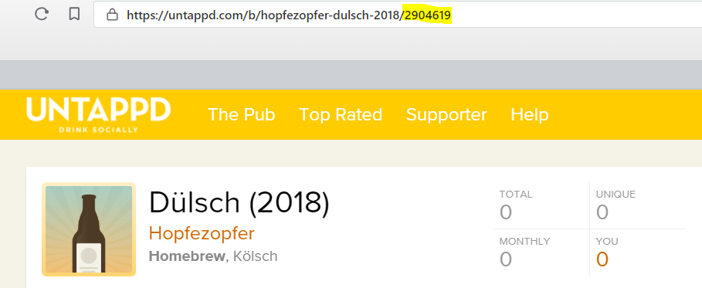

 | 2. Die markierten Zahlen in folgende URL einkopieren: https://untappd.com/qr/beer/2904619
 | 3. Auf einer QR-Code-Generator Internetseite einen QR-Code generieren. Z.B. https://www.qrstuff.com/
 | Darauf achten, dass keine "shortened URL" generiert wird.
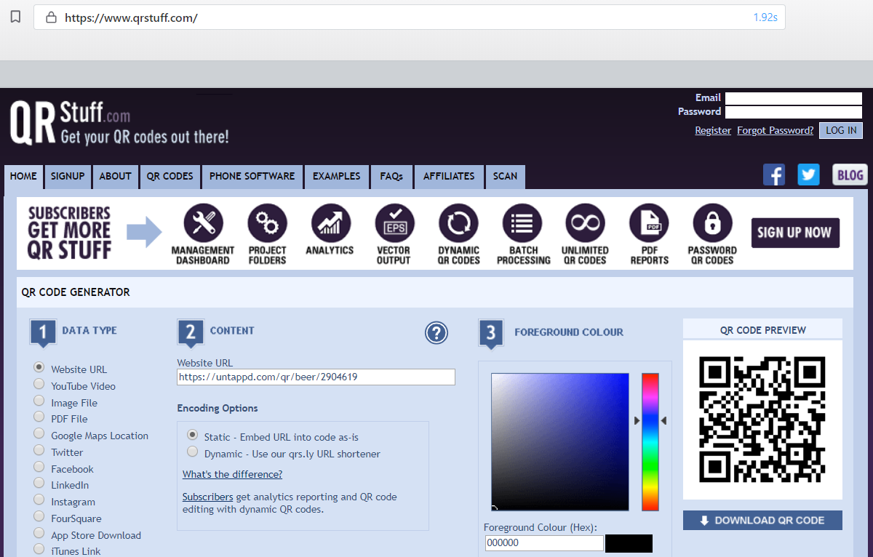

 | Der QR-Code sollte mindestens die Maße 2,5x2,5 cm haben.

banderole
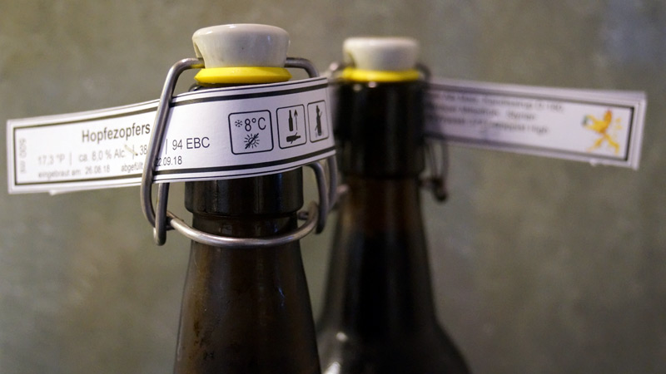
500 ml | 0 |  |  |  |  |  | UNTAPPD | Zutaten: Brauwasser, <Malzsorte wählen><Malzsorte wählen><Malzsorte wählen><Malzsorte wählen><Malzsorte wählen><Malzsorte wählen>Hopfen (<Hopfensorte wählen> <Hopfensorte wählen> <Hopfensorte wählen> <Hopfensorte wählen> ), Hefe: bitte wählen
 |  | ca. 0.0 % Alc. |  |  |  |  |  |  | Beispiel zum Anbringen der Banderole
 |  |  | eingebraut am: | 0 | abgefüllt am: | 2018-01-01

500 ml | 0 |  |  |  |  |  | UNTAPPD | Zutaten: Brauwasser, <Malzsorte wählen><Malzsorte wählen><Malzsorte wählen><Malzsorte wählen><Malzsorte wählen><Malzsorte wählen>Hopfen (<Hopfensorte wählen> <Hopfensorte wählen> <Hopfensorte wählen> <Hopfensorte wählen> ), Hefe: bitte wählen
 |  | ca. 0.0 % Alc.
 |  |  | eingebraut am: | 0 | abgefüllt am: | 2018-01-01

500 ml | 0 |  |  |  |  |  | UNTAPPD | Zutaten: Brauwasser, <Malzsorte wählen><Malzsorte wählen><Malzsorte wählen><Malzsorte wählen><Malzsorte wählen><Malzsorte wählen>Hopfen (<Hopfensorte wählen> <Hopfensorte wählen> <Hopfensorte wählen> <Hopfensorte wählen> ), Hefe: bitte wählen
 |  | ca. 0.0 % Alc.
 |  |  | eingebraut am: | 0 | abgefüllt am: | 2018-01-01

500 ml | 0 |  |  |  |  |  | UNTAPPD | Zutaten: Brauwasser, <Malzsorte wählen><Malzsorte wählen><Malzsorte wählen><Malzsorte wählen><Malzsorte wählen><Malzsorte wählen>Hopfen (<Hopfensorte wählen> <Hopfensorte wählen> <Hopfensorte wählen> <Hopfensorte wählen> ), Hefe: bitte wählen
 |  | ca. 0.0 % Alc.
 |  |  | eingebraut am: | 0 | abgefüllt am: | 2018-01-01

500 ml | 0 |  |  |  |  |  | UNTAPPD | Zutaten: Brauwasser, <Malzsorte wählen><Malzsorte wählen><Malzsorte wählen><Malzsorte wählen><Malzsorte wählen><Malzsorte wählen>Hopfen (<Hopfensorte wählen> <Hopfensorte wählen> <Hopfensorte wählen> <Hopfensorte wählen> ), Hefe: bitte wählen
 |  | ca. 0.0 % Alc.
 |  |  | eingebraut am: | 0 | abgefüllt am: | 2018-01-01

500 ml | 0 |  |  |  |  |  | UNTAPPD | Zutaten: Brauwasser, <Malzsorte wählen><Malzsorte wählen><Malzsorte wählen><Malzsorte wählen><Malzsorte wählen><Malzsorte wählen>Hopfen (<Hopfensorte wählen> <Hopfensorte wählen> <Hopfensorte wählen> <Hopfensorte wählen> ), Hefe: bitte wählen
 |  | ca. 0.0 % Alc.
 |  |  | eingebraut am: | 0 | abgefüllt am: | 2018-01-01

500 ml | 0 |  |  |  |  |  | UNTAPPD | Zutaten: Brauwasser, <Malzsorte wählen><Malzsorte wählen><Malzsorte wählen><Malzsorte wählen><Malzsorte wählen><Malzsorte wählen>Hopfen (<Hopfensorte wählen> <Hopfensorte wählen> <Hopfensorte wählen> <Hopfensorte wählen> ), Hefe: bitte wählen
 |  | ca. 0.0 % Alc.
 |  |  | eingebraut am: | 0 | abgefüllt am: | 2018-01-01

500 ml | 0 |  |  |  |  |  | UNTAPPD | Zutaten: Brauwasser, <Malzsorte wählen><Malzsorte wählen><Malzsorte wählen><Malzsorte wählen><Malzsorte wählen><Malzsorte wählen>Hopfen (<Hopfensorte wählen> <Hopfensorte wählen> <Hopfensorte wählen> <Hopfensorte wählen> ), Hefe: bitte wählen
 |  | ca. 0.0 % Alc.
 |  |  | eingebraut am: | 0 | abgefüllt am: | 2018-01-01

